LINUX
▶ 결과보고서

항목분류 | 코드 | 중요도 | 결과 (양호/취약/인터뷰) | 결과
계정 관리 | U-01 | 상 | 취약 | [현황] - 대상 서버에서는 Telnet이 비활성화 되어 있고, SSH 관련 "PermitRootLogin" 설정이 주석 처리되어 root 계정으로 직접 로그인이 가능한 상태입니다. [대응방안] 주요정보통신기반시설 가이드를 참고하시어 "/etc/ssh/sshd_config" 설정 파일 내 "PermitRootLogin" 관련 주석 제거 및 값을 "no"로 설정하여 주시기 바랍니다.
 | U-02 | 상 | 취약 | [현황] - "/etc/pam.d/system-auth" 파일 내 "password" 구문 값에 패스워드 복잡도(최소자리수, 영문대/소문자, 숫자, 특수문자) 설정이 존재하지 않는 상태입니다. [대응방안] 주요정보통신기반시설 가이드를 참고하시어 패스워드 최소자리수 "8" 이상, 복잡도 기준을 만족할 수 있도록 "영문/대소문자", "숫자", "특수문자" 3가지 중 2가지 이상을 설정하여 주시기 바랍니다. 고객사 내부 정책 및 지침에 기입된 패스워드 복잡도 기준에 맞게 설정하여 주시기 바랍니다.
 | U-03 | 상 | 취약 | [현황] - "/etc/pam.d/system-auth" 파일 내 "auth" 및 "account" 구문에 패스워드 잠금 임계값 제한과 잠금 해제 시간이 설정되어 있지 않은 상태입니다. [대응방안] 주요정보통신기반시설 가이드를 참고하시어 "auth" 및 "account" 구문에 잠금 임계값 관련 모듈 추가 후 임계값 횟수 "10" 이하, 잠금 해제 시간을 "3600" 이상으로 설정하여 주시기 바랍니다.
 | U-04 | 상 | 양호 | [현황] - 로그인이 가능한 모든 사용자 계정의 패스워드가 암호화로 설정되어 있는 상태입니다.
 | U-44 | 중 | 양호 | [현황] - "root" 계정 외 로그인이 가능한 모든 사용자 계정 중 UID가 "0"인 계정이 존재하지 않는 상태입니다. - 로그인이 가능한 모든 사용자 계정 중 UID가 "0"인 계정은 "root"만 존재하는 상태입니다.
 | U-45 | 하 | 취약 | 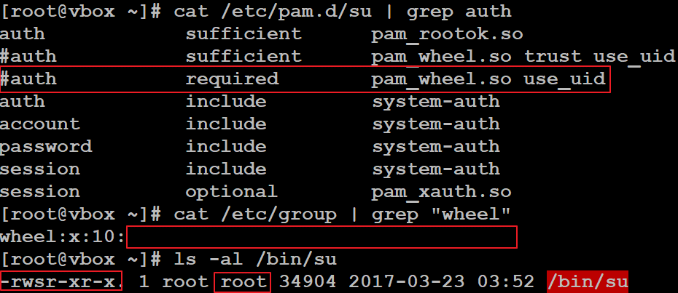 [현황] - "/etc/pam.d/su" 파일 내 "wheel" 구문이 주석처리되어 있고, "/etc/group" 파일 내 "wheel" 그룹에 사용자가 추가되어 있지 않으며, "/bin/su" 파일 권한이 4755(-rwsr-xr-x), 그룹 소유자는 "root"로 설정되어 있는 상태입니다. [대응방안] 주요정보통신기반시설 가이드를 참고하시어 "/etc/pam.d/su" 파일 내 "wheel" 구문의 주석 제거, "root" 권한이 필요한 사용자만 "wheel" 그룹에 추가하여야 하며, "/bin/su" 파일 권한을 4750(-rwsr-x---), 소유 그룹을 "wheel"로 설정하여 주시기 바랍니다.
 | U-46 | 중 | 취약 | [현황] - "/etc/login.defs" 파일 내 "PASS_MIN_LEN" 값이 "5"로 설정되어 있는 상태입니다. [대응방안] 주요정보통신기반시설 가이드를 참고하시어 "PASS_MIN_LEN" 값을 "8" 이상으로 설정하여 주시기 바랍니다.
 | U-47 | 중 | 취약 | [현황] - "/etc/login.defs" 파일 내 "PASS_MAX_DAYS" 값이 "99999"로 설정되어 있는 상태입니다. [대응방안] 주요정보통신기반시설 가이드를 참고하시어 "PASS_MAX_DAYS" 값을 "90" 이하로 설정하여 주시기 바랍니다.
 | U-48 | 중 | 취약 | [현황] - "/etc/login.defs" 파일 내 "PASS_MIN_DAYS" 값이 "0"으로 설정되어 있는 상태입니다. [대응방안] 주요정보통신기반시설 가이드를 참고하시어 "PASS_MIN_DAYS" 값을 "1" 이상으로 설정하여 주시기 바랍니다.
 | U-49 | 하 | 인터뷰 | [현황] - "lp", "uucp" 계정이 존재하지만 로그인이 불가능한 상태입니다. [인터뷰] - 로그인이 가능한 일반 사용자 계정이 어떤 목적으로 사용되고 있는지 담당자 확인이 필요합니다.
 | U-50 | 하 | 양호 | [현황] - "/etc/group" 파일 내 "root" 그룹에 사용자가 추가되어 있지 않은 상태입니다.
 | U-51 | 하 | 양호 | [현황] - 로그인이 가능한 모든 사용자 계정에 대한 그룹이 존재하는 상태입니다.
 | U-52 | 중 | 양호 | 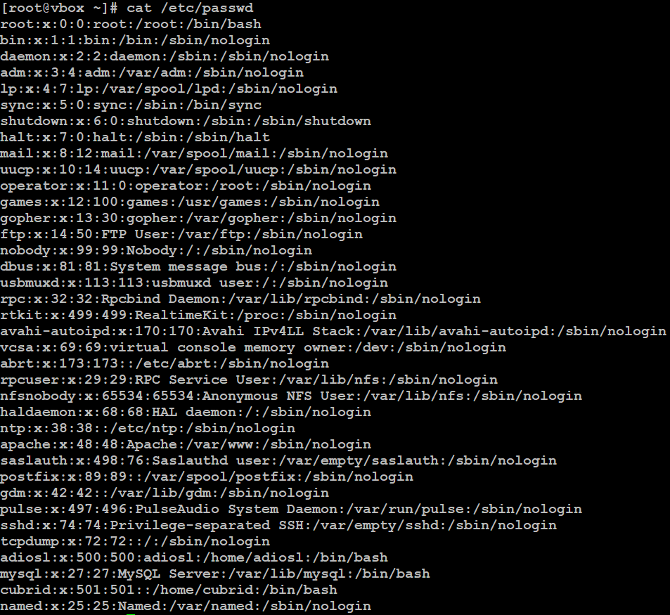 [현황] - "/etc/passwd" 파일 내 모든 사용자 계정의 UID가 개별적으로 설정되어 있는 상태입니다.
 | U-53 | 하 | 인터뷰 | 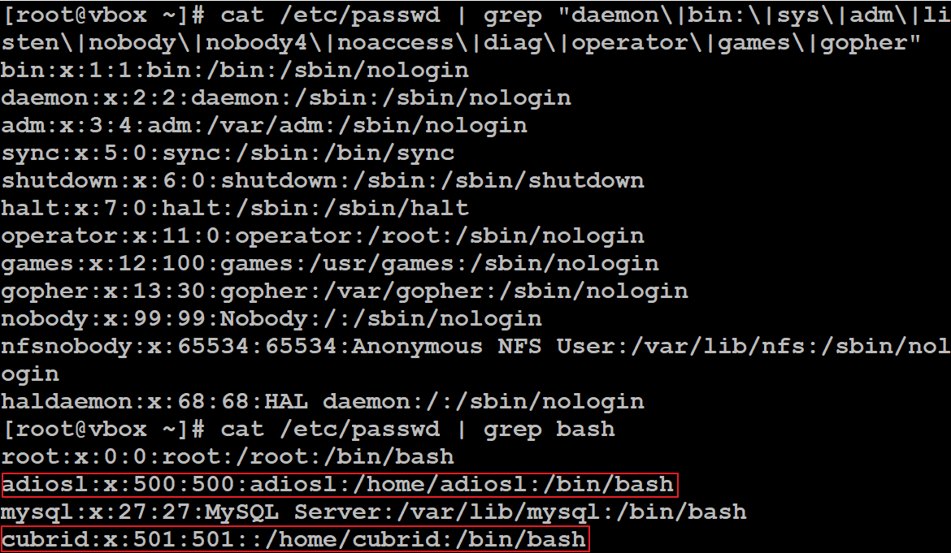 [현황] - 시스템 계정(adm, sys, daemon 등)이 "nologin"으로 shell이 제한되어 있는 상태입니다. [인터뷰] - 로그인이 가능한 일반 사용자 계정에 shell이 부여되어 있는 상태로 어떤 목적으로 사용하고 있는지 담당자 확인이 필요합니다.
 | U-54 | 하 | 취약 | [현황] - "/etc/profile" 파일 내 Session Timeout 값이 존재하지 않는 상태입니다. - "/etc/profile" 파일 내 TMOUT 값이 존재하지 않는 상태입니다. [대응방안] 주요정보통신기반시설 가이드를 참고하시어 TMOUT 값을 "600" 이하로 설정하여 주시기 바랍니다.
파일 및 디렉토리 관리 | U-05 | 상 | 양호 | [현황] - 시스템 환경변수 전체 경로 중 맨 앞 및 중간에 "."이 포함되어 있지 않은 상태입니다.
 | U-06 | 상 | 인터뷰 | 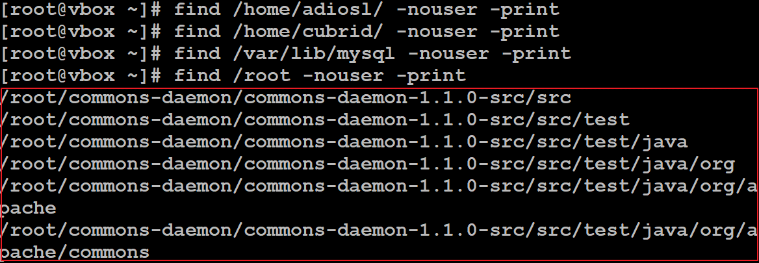 [현황] - "root" 계정의 홈 디렉터리 내 소유자 및 그룹이 존재하지 않는 다수 파일이 보관되어 있는 상태입니다. [인터뷰] - "root" 계정의 홈 디렉터리 내 소유자 및 그룹이 존재하지 않는 다수 파일이 확인되어 실제 사용을 하고 있는 파일들인지 담당자 확인이 필요합니다. ※ 확인되는 디렉터리는 "tomcat(WAS)" 라이브러리 설정 파일들로 확인되어 실제 "tomcat"을 사용하는지 추가 확인이 필요함 [대응방안] 주요정보통신기반시설 가이드를 참고하시어 "root" 계정의 홈 디렉터리에 소유자 및 그룹이 존재하지 않는 파일을 제거하여 주시기 바랍니다.
 | U-07 | 상 | 양호 | [현황] - "/etc/passwd" 파일 소유자가 "root", 권한이 644(-rw-r--r--)로 설정되어 있는 상태입니다.
 | U-08 | 상 | 양호 | [현황] - "/etc/shadow" 파일의 소유자가 "root", 파일의 권한이 0(----------)으로 설정되어 있는 상태입니다.
 | U-09 | 상 | 취약 | [현황] - "/etc/hosts" 파일의 소유자가 "root" 지만, 권한이 644(-rw-r--r--)로 설정되어 있는 상태입니다. [대응방안] 주요정보통신기반시설 가이드를 참고하시어 "/etc/hosts" 파일의 권한을 600(-rw-------)으로 설정하여 주시기 바랍니다.
 | U-10 | 상 | 양호 | [현황] - "xinetd" 데몬이 구동중이지 않고, "xinetd.conf" 설정파일이 존재하지 않는 상태입니다.
 | U-11 | 상 | 취약 | [현황] - "/etc/rsyslog.conf" 파일의 소유자가 "root" 지만, 권한이 644(-rw-r--r--)로 설정되어 있는 상태입니다. [대응방안] 주요정보통신기반시설 가이드를 참고하시어 "/etc/rsyslog.conf" 파일의 권한을 640(-rw-r-----)으로 설정하여 주시기 바랍니다.
 | U-12 | 상 | 양호 | [현황] - "/etc/services" 파일의 소유자가 "root", 권한이 644(-rw-r--r--)로 설정되어 있는 상태입니다.
 | U-13 | 상 | 취약 | 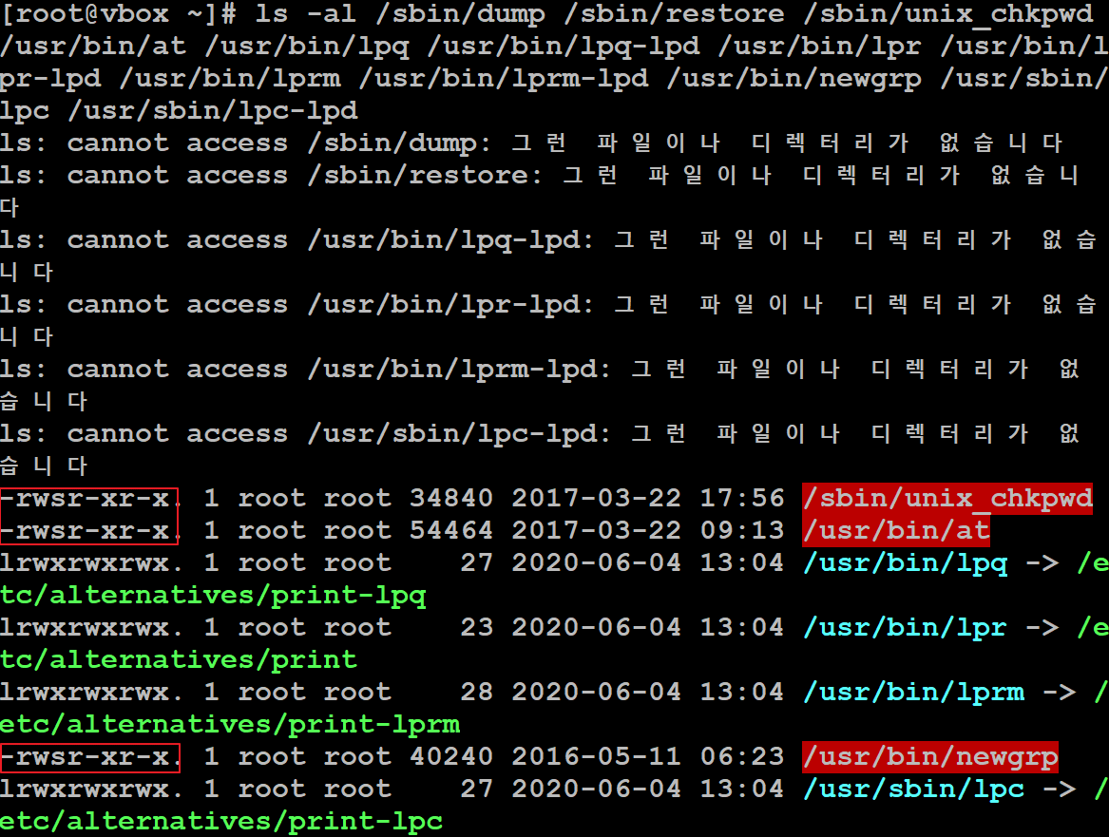 [현황] - "/sbin/unix_chkpwd", "/usr/bin/at", "/usr/bin/newgrp" 파일에 SUID가 부여되어 있는 상태입니다. [대응방안] 주요정보통신기반시설 가이드를 참고하시어 "/sbin/unix_chkpwd", "/usr/bin/at", "/usr/bin/newgrp" 파일에 부여된 SUID를 제거하시거나 해당 파일에 타사용자 권한을 제거하여 주시기 바랍니다. ※ 시스템 및 서비스의 영향도를 파악하시어 설정 적용해 주시기 바랍니다.
 | U-14 | 상 | 양호 | 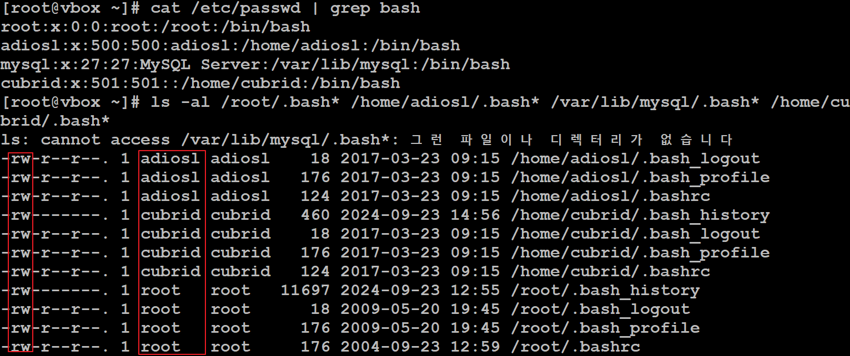 [현황] - 로그인이 가능한 모든 사용자 계정의 홈 디렉터리 내 환경변수 파일의 소유자가 자기 자신으로 설정되어 있고, 소유자만 쓰기 권한이 부여되어 있는 상태입니다.
 | U-15 | 상 | 인터뷰 | [현황] - 서비스 내 일부 파일에 타사용자 쓰기 권한이 부여되어 있는 상태입니다. [인터뷰] - 타사용자 쓰기 권한이 부여된 파일을 어떤 목적으로 사용하고 있는지 담당자 확인이 필요합니다. [대응방안] 주요정보통신기반시설 가이드를 참고하시어 일부 파일에 부여된 타사용자 쓰기 권한을 제거하여 주시기 바랍니다.
 | U-16 | 상 | 인터뷰 | 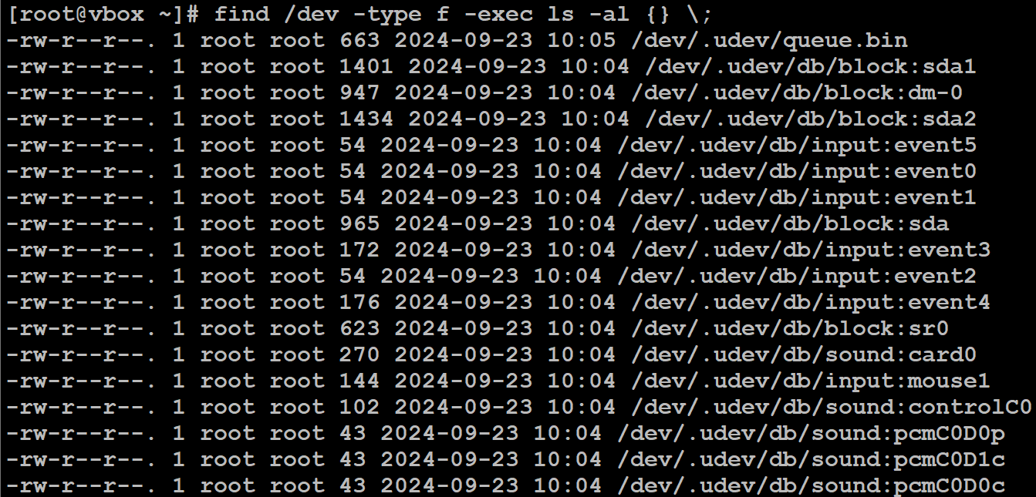 [현황] - "/dev" 디렉터리 내 불필요하게 사용중인 디바이스 파일이 존재하는 상태입니다. [인터뷰] - "/dev" 디렉터리 내 디바이스 파일 중 불필요하게 사용되고 있는 파일이 존재하는지 담당자 확인이 필요합니다. [대응방안] 주요정보통신기반시설 가이드를 참고하시어 불필요하게 사용되고 있는 디바이스 파일을 제거하여 주시기 바랍니다.
 | U-17 | 상 | 양호 | [현황] - "rlogin", "rbash", "rexec" 데몬이 "xinetd(인터넷 슈퍼 데몬)" 디렉터리 내 존재하지 않고 "/etc/hosts.equiv" 파일과 각 사용자 홈 디렉터리에 ".rhosts" 파일이 존재하지 않는 상태입니다.
 | U-18 | 상 | 인터뷰 | 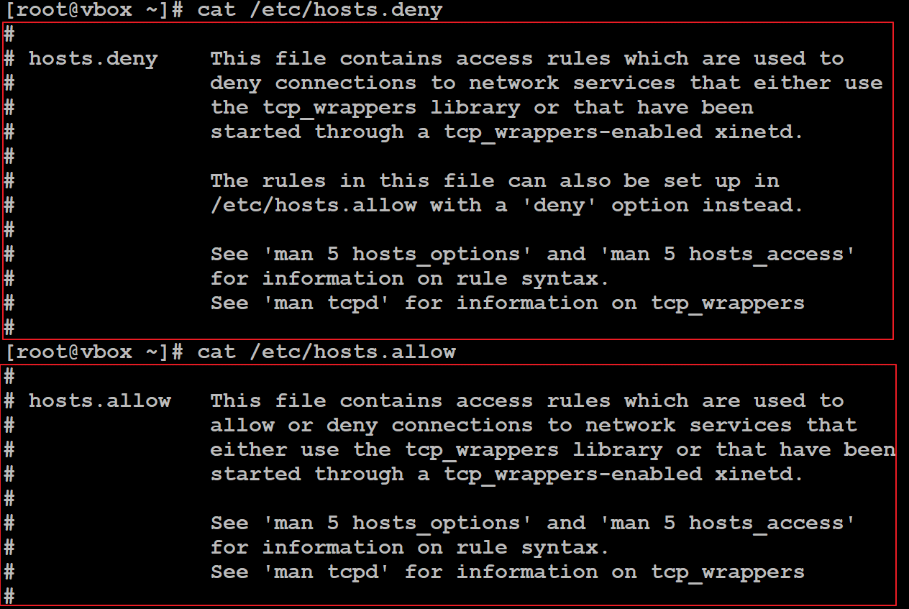 [현황] - "/etc/hosts.deny" 파일 내 "ALL:ALL" 설정이 존재하지 않고 "/etc/hosts.allow" 파일 내 허용이 필요한 hostname 및 IP Address가 설정되어 있지 않은 상태입니다. [인터뷰] - 상위 내부 방화벽 정책을 통해 서버 접근제어를 구성하고 있거나 서버 접근제어 솔루션을 활용해서 접근제어를 구성하고 있는지 담당자 확인이 필요합니다. [대응방안] 주요정보통신기반시설 가이드를 참고하시어 "/etc/hosts.deny" 파일 내 "ALL:ALL" 설정 후 "/etc/hosts.allow" 파일 내 허용이 필요한 사용자를 추가하여 주시기 바랍니다.
 | U-55 | 하 | 양호 | [현황] - "/etc/hosts.lpd" 파일이 존재하지 않지만, "cupsd(IPP)" 데몬과 포트가 불필요하게 오픈되어 있는 상태입니다. ※ 파일의 존재 유무 및 권한을 확인하는 항목이지만, 프린터 관련 데몬과 포트가 불필요하게 오픈되어 있어 중지를 권고드립니다.
 | U-56 | 중 | 취약 | [현황] - UID가 "199"를 초과하는 계정에 대해서 UMASK 적용 값이 "002"로 설정되어 있는 상태입니다. [대응방안] 주요정보통신기반시설 가이드를 참고하시어 UMASK 설정구문 하단에 "umask 022"를 추가하여 로그인이 가능한 전체 사용자 계정에 대해 적용하여 주시기 바랍니다.
 | U-57 | 중 | 취약 | 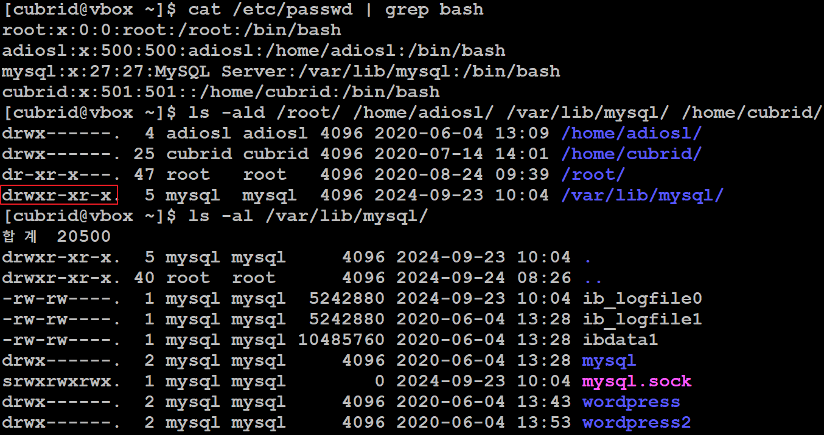 [현황] - 로그인이 가능한 사용자 계정 중 타사용자 권한이 부여된 디렉터리(/var/lib/mysql)가 존재하여 타사용자가 해당 디렉터리 접근이 가능한 상태입니다. ※ "/var/lib/mysql" 디렉터리 하단에 존재하는 파일들에 대해서 타사용자 권한이 부여되어 있지 않아 현재는 문제가 발생하지 않지만 추후 신규 파일이 생성되거나 권한 부여될 경우 공격에 노출될 가능성이 존재합니다. [대응방안] 주요정보통신기반시설 가이드를 참고하시어 "/var/lib/mysql" 디렉터리에 부여된 타사용자 권한을 제거하여 주시기 바랍니다.
 | U-58 | 중 | 양호 | [현황] - 로그인이 가능한 모든 사용자 계정에 대한 홈 디렉터리가 존재하는 상태입니다.
 | U-59 | 하 | 인터뷰 | [현황] - 로그인이 가능한 사용자 계정 홈 디렉터리 내 용도가 확인되지 않은 다수 파일이 존재하는 상태입니다. [인터뷰] - "/root" 디렉터리 내 용도가 확인되지 않은 다수의 파일이 존재하여 실제 사용을 하고 있는 파일인지 담당자 확인이 필요합니다. [대응방안] 주요정보통신기반시설 가이드를 참고하시어 용도가 확인되지 않은 다수 파일을 제거하여 주시기 바랍니다.
서비스 관리 | U-19 | 상 | 양호 | [현황] - "finger" 데몬이 구동중이지 않고, "xinetd(인터넷 슈퍼 데몬)" 디렉터리 하단에 "finger" 데몬이 존재하지 않는 상태입니다.
 | U-20 | 상 | 양호 | [현황] - "ftp" 데몬이 구동중이지 않은 상태입니다. [취약] - "/etc/vsftpd/vsftpd.conf" 설정 파일 내 "anonymous_enabled" 값이 "yes"로 설정되어 있는 상태입니다. [대응방안] 주요정보통신기반시설 가이드를 참고하시어 "anonymous_enabled" 값을 "no"로 설정하여 주시기 바랍니다.
 | U-21 | 상 | 양호 | [현황] - "rlogin", "rbash", "rexec" 데몬이 구동중이지 않고, "/etc/xinetd.d" 디렉터리 하단에 "r" 계열 데몬이 존재하지 않는 상태입니다.
 | U-22 | 상 | 취약 | 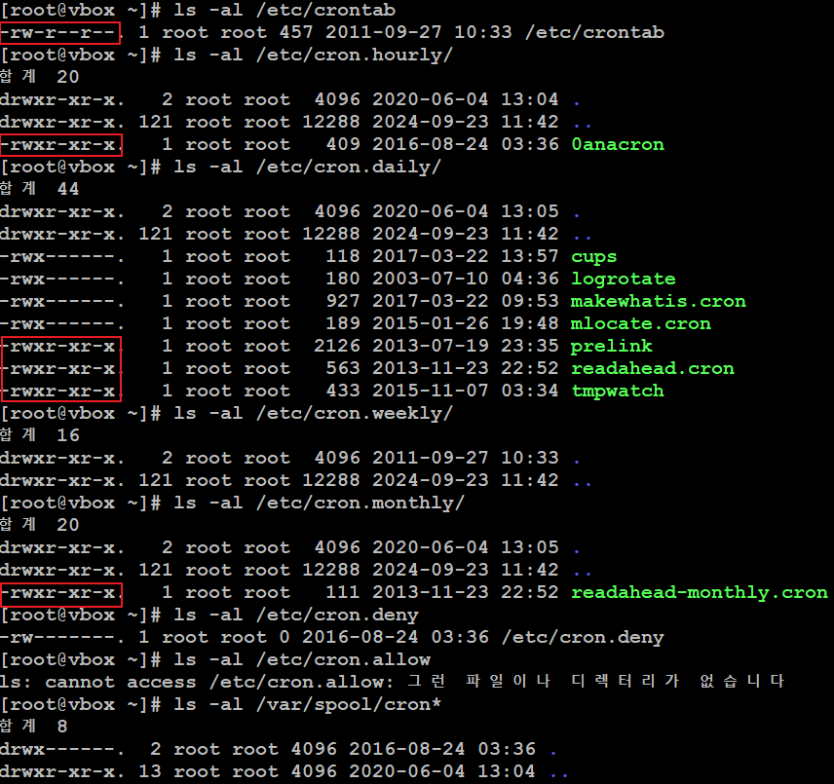 [현황] - cron 명령어 파일(crontab) 및 cron 관련 파일(hourly, daliy, weekly)에 타사용자 권한이 부여되어 있는 상태입니다. [대응방안] 주요정보통신기반시설 가이드를 참고하시어 cron 명령어 파일(crontab) 및 cron 관련 파일(hourly, daliy, weekly)에 부여된 타사용자 권한을 제거하여 주시기 바랍니다.
 | U-23 | 상 | 양호 | [현황] - "xinetd(인터넷 슈퍼 데몬)" 디렉터리 하단에 "echo, discard, daytime, chargen" 데몬이 존재하지 않는 상태입니다.
 | U-24 | 상 | 취약 | [현황] - "nfs" 데몬이 구동중이지 않지만, "nfs" 관련 데몬인 "rpc.statd"가 불필요하게 구동중인 상태입니다. [인터뷰] - "nfs" 데몬이 구동중인 상태로 "nfs"를 어떤 목적으로 사용하고 있는지 담당자 확인이 필요합니다. [대응방안] 주요정보통신기반시설 가이드를 참고하시어 "nfs" 및 기타 "rpc" 데몬을 사용하고 있지 않을 경우 "rpc.statd" 데몬을 중지하여 주시기 바랍니다.
 | U-25 | 상 | 취약 | [현황] - "nfs" 데몬이 중지되어 있고 "/etc/exports" 파일 내 값이 존재하지 않지만, "nfs" 관련 데몬인 "rpc.statd"가 불필요하게 구동중인 상태입니다. [대응방안] 주요정보통신기반시설 가이드를 참고하시어 "nfs" 및 기타 "rpc" 데몬을 사용하고 있지 않을 경우 "rpc.statd" 데몬을 중지하여 주시기 바랍니다.
 | U-26 | 상 | 양호 | [현황] - "automountd" 데몬이 구동중이지만, 시스템 파티션만을 마운트해서 사용하고 있는 상태입니다.
 | U-27 | 상 | 취약 | [현황] - "nfs" 데몬이 구동중이지 않은 상태지만, 불필요하게 RPC 데몬(rpc.statd, rpcbind)이 구동중인 상태입니다. [대응방안] 주요정보통신기반시설 가이드를 참고하시어 불필요하게 구동중인 RPC 데몬(rpc.statd, rpcbind)을 중지하여 주시기 바랍니다.
 | U-28 | 상 | 양호 | [현황] - "NIS", "NIS+" 관련 데몬이 구동중이지 않은 상태입니다.
 | U-29 | 상 | 양호 | [현황] - "tftp", "talk", "ntalk" 데몬이 구동중이지 않으며, "xinetd(인터넷 슈퍼 데몬)" 하위 디렉터리 내 관련 데몬이 존재하지 않는 상태입니다.
 | U-30 | 상 | 양호 | [현황] - "sendmail" 데몬이 구동중이지 않고, "sendmail" 패키지가 설치되어 있지 않은 상태입니다. [취약] - 운영 중인 CentOS 6.9 버전은 EOS(End Of Service)되어 현재 구동 중인 "sendmail" 패키지 버전(sendmail-1.X.X-XX)을 최신 상태로 패치할 수 없는 상태입니다. [대응방안] 주요정보통신기반시설 가이드를 참고하시어 "sendmail" 패키지를 최신 상태로 패치할 수 있는 OS를 신규 구성하시거나 최신 패치가 가능한 "sendmail"의 Source 패키지를 개별 설치하여 주시기 바랍니다.
 | U-31 | 상 | 양호 | [현황] - "sendmail" 데몬이 구동중이지 않고, "/etc/sendmail.cf" 파일이 존재하지 않는 상태입니다. [취약] "/etc/sendmail.cf" 파일 내 "R$* $#error $@ 5.7.1 $: "550 Relaying denied" 값이 주석으로 처리되어 릴레이 제한 설정이 활성화되어 있는 상태입니다. [대응방안] 주요정보통신기반시설 가이드를 참고하시어 "R$* $#error $@ 5.7.1 $: "550 Relaying denied" 값의 주석을 제거하여 주시기 바랍니다.
 | U-32 | 상 | 양호 | [현황] - "sendmail" 데몬이 구동중이지 않고, "/etc/sendmail.cf" 파일이 존재하지 않는 상태입니다. [취약] "/etc/sendmail.cf" 파일 내 "O PrivacyOptions=authwarnings, novrfy, noexpn" 값에 "restrictqrun" 설정 값이 존재하지 않는 상태입니다. [대응방안] 주요정보통신기반시설 가이드를 참고하시어 "O PrivacyOptions=authwarnings, novrfy, noexpn" 값에 "restrictqrun" 옵션 값을 추가하여 주시기 바랍니다.
 | U-33 | 상 | 양호 | [현황] - "named" 데몬이 구동중이지 않고, "named" 패키지가 설치되어 있지 않은 상태입니다. [취약] - 운영 중인 CentOS 6.9 버전은 EOS(End Of Service)되어 현재 구동 중인 "named" 패키지 버전(named-1.X.X-XX)을 최신 상태로 패치할 수 없는 상태입니다. [대응방안] 주요정보통신기반시설 가이드를 참고하시어 "named" 패키지를 최신 상태로 패치할 수 있는 OS를 신규 구성하시거나 최신 패치가 가능한 "named"의 Source 패키지를 개별 설치하여 주시기 바랍니다.
 | U-34 | 상 | 양호 | [현황] - "named" 데몬이 구동중이지 않고 "/etc/named.conf" 설정 파일 내 "zone tansfer" 설정이 존재하지 않는 상태입니다. [인터뷰] - "/etc/named.conf" 설정 파일 내 "zone tansfer" 값에 추가된 IP 주소를 어떤 목적으로 영역 전송하고 있는지 담당자 확인이 필요합니다.
 | U-35 | 상 | 취약 | 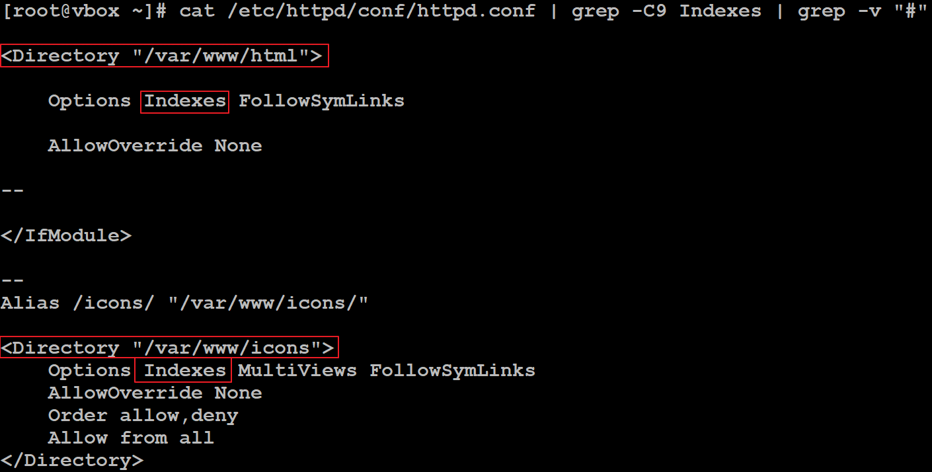 [현황] - 일부 웹 Source 디렉터리(/var/www/html, /var/www/icons)에 "Indexes" 옵션이 활성화되어 있는 상태입니다. [대응방안] 주요정보통신기반시설 가이드를 참고하시어 웹 Source 디렉터리(/var/www/html, /var/www/icons)에 부여된 "Indexes" 값을 제거하시거나 "-Indexes" 옵션을 설정하여 주시기 바랍니다.
 | U-36 | 상 | 양호 | 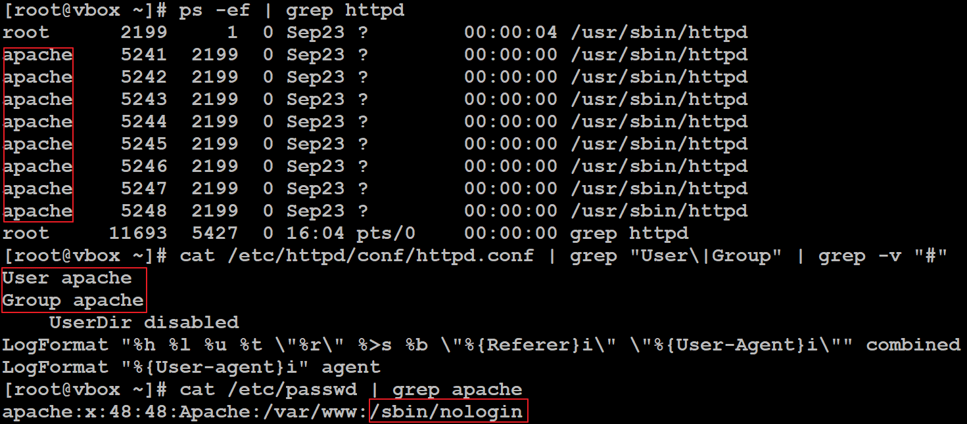 [현황] - "apache" 데몬이 전용 웹 서버 계정(apache)으로 구동중이며, "apache" 계정이 로그인할 수 없도록 "shell"이 제한되어 있는 상태입니다.
 | U-37 | 상 | 취약 | 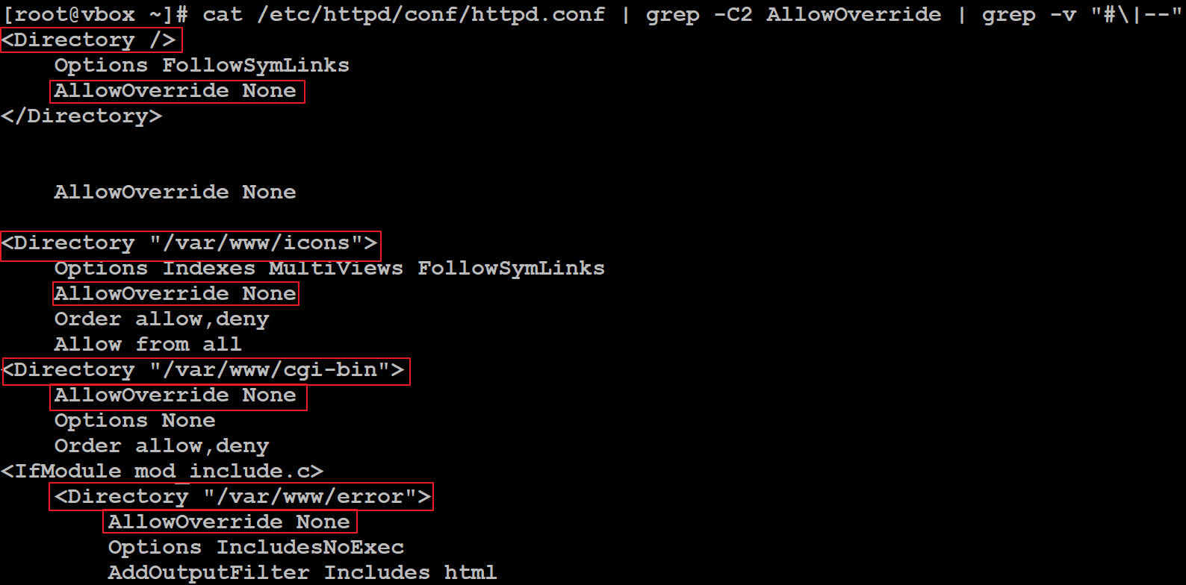 [현황] - 일부 웹 Source 디렉터리에 상위 디렉터리로의 이동 제한 값(AllowOverride)이 "none"으로 설정되어 있는 상태입니다. [대응방안] 주요정보통신기반시설 가이드를 참고하시어 상위 디렉터리로의 이동 제한 값(AllowOverride)을 "AuthConfig"로 설정하여 주시기 바랍니다. ※ Apache 관리자 서비스를 사용하고 있지 않을 경우 "AllowOverride" 값을 설정하지 않아도 양호로 처리될 수 있으며, 실 운영중인 웹 애플리케이션에 대한 사용자 계정 정보를 세션 값으로 처리하고 있을 경우도 양호로 처리될 수 있음
 | U-38 | 상 | 양호 | 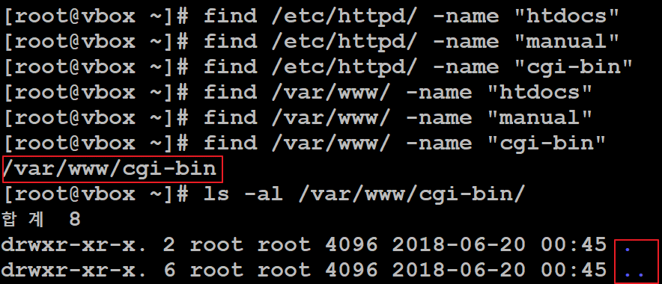 [현황] - "apache" 설치 디렉터리 및 웹 Source 디렉터리에 불필요한 파일이 존재하지 않는 상태입니다.
 | U-39 | 상 | 취약 | 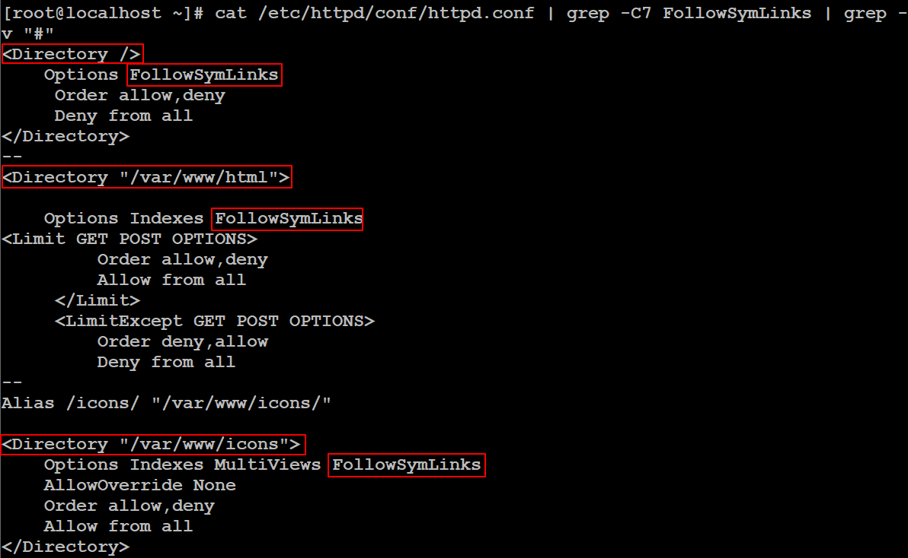 [현황] - 일부 웹 Source 디렉터리에 "FollowSymLinks" 옵션이 활성화되어 있는 상태입니다. [대응방안] 주요정보통신기반시설 가이드를 참고하시어 일부 웹 Source 디렉터리에 부여된 심볼릭 링크 허용 옵션 값을 제거하시거나 "-FollowSymLinks"로 설정하여 주시기 바랍니다.
 | U-40 | 상 | 취약 | [현황] - 각 웹 Source 디렉터리에 업/다운로드를 제한하는 "LimitRequestBody" 값이 존재하지 않는 상태입니다. [대응방안] 주요정보통신기반시설 가이드를 참고하시어 웹 Source 디렉터리 내 업/다운로드가 가능한 기능이 존재하는 경우에만 "LimitRequestBody" 값을 "500000"로 설정하여 주시기 바랍니다. ※ 웹 애플리케이션 Source를 통해 확장자를 검증하거나 별도의 웹 editor를 통해 업/다운로드를 구현하는 경우 "LimitRequestBody" 값 설정이 불필요 할 수 있습니다. 웹 애플리케이션 기능 중 업/다운로드 기능이 존재하지 않을 경우 양호로 처리될 수 있습니다.
 | U-41 | 상 | 취약 | [현황] - 웹 Source 디렉터리 경로가 유추가 가능한 Default 경로(/var/www/html)로 설정되어 있는 상태입니다. [대응방안] 주요정보통신기반시설 가이드를 참고하시어 웹 Source 디렉터리 경로를 유추가 불가능한 경로로 변경하여 주시기 바랍니다. ※ Apache 설정 변경 시 웹 개발자 간의 Comm.을 통해 웹 Source가 위치한 경로와 동일한 code로 설정을 변경하여야만 영향도가 발생하지 않습니다.
 | U-60 | 중 | 양호 | [현황] - "ssh" 데몬이 구동중이고 "22" Port만 Open 되어 있는 상태입니다.
 | U-61 | 하 | 양호 | [현황] - "ftp" 데몬이 구동중이지 않고 "ftp" 계정이 존재하지만 로그인이 불가능하게 설정되어 있는 상태입니다.
 | U-62 | 중 | 양호 | [현황] - "ftp" 데몬이 구동중이지 않고 "ftp" 계정이 존재하지만 로그인이 불가능하게 설정되어 있는 상태입니다.
 | U-63 | 하 | 양호 | [현황] - "ftp" 데몬이 구동중이지 않고 "ftp" 계정이 존재하지만 로그인이 불가능하게 설정되어 있는 상태입니다.
 | U-64 | 중 | 양호 | [현황] - "ftp" 데몬이 구동중이지 않고 "ftp" 계정이 존재하지만 로그인이 불가능하게 설정되어 있는 상태입니다.
 | U-65 | 중 | 취약 | [현황] - "/etc/at.allow" 파일이 존재하지 않지만, "/etc/at.deny" 파일 권한이 644(-rw-r--r--)로 설정되어 있는 상태입니다. [대응방안] 주요정보통신기반시설 가이드를 참고하시어 "/etc/at.deny" 파일 권한을 640(-rw-r-----)으로 설정하여 주시기 바랍니다.
 | U-66 | 중 | 양호 | [현황] - "SNMP" 데몬이 구동중이지 않은 상태입니다.
 | U-67 | 중 | 양호 | [현황] - "SNMP" 데몬이 구동중이지 않은 상태입니다.
 | U-68 | 하 | 양호 | [현황] - "telnet", "sendmail", "named", "ftp" 데몬이 구동중이지 않고, "ssh" 데몬이 구동중으로 배너정보에 버전 및 Platform 정보가 등록되어 있지 않은 상태입니다.
 | U-69 | 중 | 양호 | [현황] - "nfs" 데몬이 구동중이지 않고, "/etc/exports" 파일 소유자가 "root" 권한이 644(-rw-r--r--)로 설정되어 있는 상태입니다.
 | U-70 | 중 | 양호 | [현황] - "sendmail" 데몬이 구동중이지 않고 RPM 패키지가 설치되어 있지 않은 상태입니다.
 | U-71 | 중 | 취약 | [현황] - "/etc/httpd/conf/httpd.conf" 설정 파일 내 "ServerTokens" 값이 "OS", "ServerSignature" 값이 "On"으로 설정되어 있는 상태입니다. [대응방안] 주요정보통신기반시설 가이드를 참고하시어 "ServerTokens" 값을 "PROD", "ServerSignature" 값을 "Off"로 설정하여 주시기 바랍니다.
패치 관리 | U-42 | 상 | 취약 | [현황] - 현재 구성된 서버의 OS가 "CentOS 6.9" 버전으로 "XXXX년 XX월 XX일" 기준으로 EOS(End Of Service)되어 CVE 주요 취약점"이 발생할 수 있는 필수 데몬(openssh, glibc, openssl 등)의 최신 패치를 적용할 수 없는 상태입니다. [인터뷰] 서버 내 설치되어 있는 모든 데몬에 대해 최신 보안 버전 패치 적용이 가능한지 담당자 확인이 필요합니다. 신규 서버를 구축해야하는 상태로 신규 버전으로의 구축 완료 기간이 언제까지인지 담당자 확인이 필요합니다. [대응방안] 주요정보통신기반시설 가이드를 참고하시어 CVE 주요 취약점이 발생할 수 있는 데몬과 그외 전체 데몬의 최신 패치 적용이 가능한 OS로 신규 설치하여 주시기 바랍니다. ※ 서비스 및 시스템 영향도를 파악하시어 설정 적용해 주시기 바랍니다. 신규 서버의 구축 완료기간, Data Migration 완료 기간을 산정해서 보안담당자에게 확인을 받고 이를 결과보고서 내 Comment로 기입해야함
로그 관리 | U-43 | 상 | 인터뷰 | 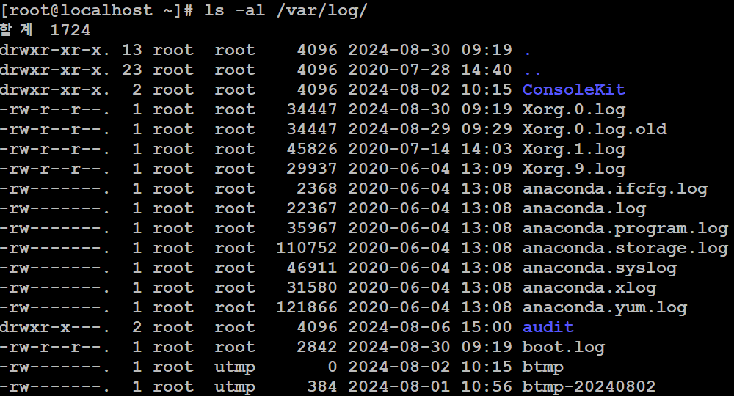 [현황] - "/var/log/" 디렉터리 하단에 각종 "시스템 로그" 및 "su 로그"가 보관되어 있는 상태로 해당 로그들에 대해서 주기적으로 분석하여 리포트 작성을 진행하고 있는지 담당자 확인이 필요합니다. 1. 로그 저장에 대한 최소 보관 기준(최소 6개월) 2. 로그를 시스템 및 서비스 내 보관하지 않고 별도 공간 보관하고 있는지 유무 확인 3. 로그에 대한 정기적인(Monthly) 검토 및 감사를 통해 안전하게 관리하고 있는지 유무 확인 4. 별도 공간에 보관중인 로그 및 시스템/서비스 내 보관 중인 로그를 타사용자가 수정할 수 있는 권한이 있는지 유무
 | U-72 | 하 | 양호 | [현황] - "시스템", "su" 로그에 대해 지시어 값이 설정되어 있고 설정된 경로에 로그가 저장되고 있는 상태입니다.

MySQL
▶ 결과보고서

항목분류 | 코드 | 항목명 | 중요도 | 결과 (양호/취약/인터뷰) | 결과
계정 관리 | D-01 | 기본 계정의 패스워드, 권한 등을 변경하여 사용 | 상 | 인터뷰 | [인터뷰] - 로그인이 가능한 사용자 계정 패스워드를 복잡도 기준에 맞춰서 설정하고 있는지 담당자 확인이 필요합니다.
 | D-02 | 데이터베이스의 불필요 계정을 제거하거나, 잠금설정 후 사용 | 상 | 인터뷰 | [인터뷰] - "root" 계정을 제외한 로그인이 가능한 사용자 계정 중 목적이 확인되지 않은 계정(word, word2)이 존재하여 담당자 확인이 필요합니다.
 | D-03 | 패스워드의 사용기간 및 복잡도를 기관 정책에 맞도록 설정 | 상 | 인터뷰 | 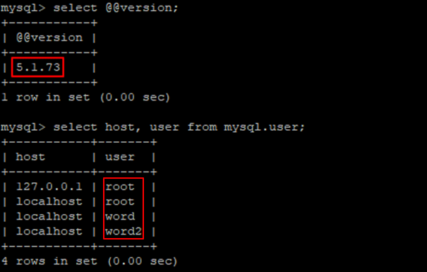 [인터뷰] - MySQL 5.1.73 버전에서는 validate_password Plugin을 지원하지 않아 모든 계정의 패스워드가 복잡도 기준에 맞게 설정되어 있는지 담당자 확인이 필요합니다.
 | D-04 | 데이터베이스 관리자 권한을 꼭 필요한 계정 및 그룹에 허용 | 상 | 양호 | [현황] - "root"를 제외한 계정에 "mysql.user" 테이블에 대한 "select_priv" 권한이 부여되지 않은 상태입니다.
 | D-12 | 패스워드 재사용에 대한 제약 설정 | 중 | N/A | MySQL은 해당 사항 없음
 | D-13 | DB 사용자 계정을 개별적으로 부여하여 사용 | 중 | 인터뷰 | [인터뷰] - "word2" 계정에 다수 DB에 대한 권한이 부여되어 권한 목적에 대한 담당자 확인이 필요합니다.
접근 관리 | D-05 | 원격에서 DB 서버로의 접속 제한 | 상 | 인터뷰 | 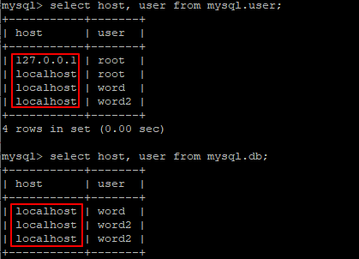 [현황] - DB에 localhost의 접속만 허용하도록 설정되어 있는 상태입니다. [인터뷰] - DB 접근 통제 솔루션을 통해 필수 host 및 사용자의 접근만 허용하고 있는지 담당자 확인이 필요합니다.
 | D-06 | DBA 이외의 인가되지 않은 사용자 시스템 테이블에 접근할 수 없도록 설정 | 상 | 양호 | [현황] - "root" 계정 외 일반사용자가 "mysql.user" 테이블 접근 권한을 보유하고 있지 않은 상태입니다.
 | D-07 | 오라클 데이터베이스의 경우 리스너의 패스워드를 설정하여 사용 | 상 | N/A | MySQL은 해당 사항 없음
 | D-14 | 불필요한 ODBC/OLE-DB 데이터 소스와 드라이브를 제거하여 사용 | 중 | N/A | Linux OS는 해당 사항 없음
 | D-15 | 일정 횟수의 로그인 실패 시 이에 대한 잠금정책이 설정 | 중 | N/A | MySQL은 해당 사항 없음
 | D-16 | 데이터베이스의 주요 파일 보호 등을 위해 DB 계정의 umask를 022 이상으로 설정하여 사용 | 하 | 취약 | 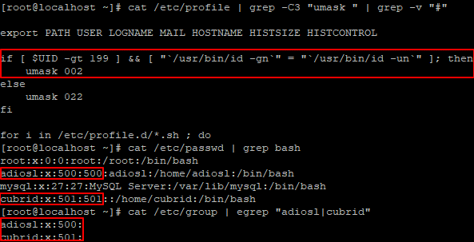 [현황] - 일반 사용자 계정의 umask가 "002"로 설정되어 있는 상태입니다. [대응방안] 일반 사용자 계정의 umask를 "022"로 설정하여 주시기 바랍니다.
 | D-17 | 데이터베이스의 주요 설정파일, 패스워드 파일 등과 같은 주요 파일들의 접근 권한이 적절하게 설정 | 중 | 취약 | [현황] - "/etc/my.cnf" 파일의 권한이 644(-rw-r--r--)로 설정되어 있는 상태입니다. [대응방안] 주요정보통신기반시설 가이드를 참고하시어 "/etc/my.cnf" 파일의 권한을 640(-rw-r-----) 이하로 설정하여 주시기 바랍니다.
 | D-18 | 관리자 이외의 사용자가 오라클 리스너의 접속을 통해 리스너 로그 및 trace 파일에 대한 변경 제한 | 하 | N/A | MySQL은 해당 사항 없음
옵션 관리 | D-08 | 응용프로그램 또는 DBA 계정의 Role 이 Public으로 설정되지 않도록 조정 | 상 | N/A | MySQL은 해당 사항 없음
 | D-09 | OS_ROLES, REMOTE_OS_AUTHENTICATION, REMOTE_OS_ROLES를 FALSE로 설정 | 상 | N/A | MySQL은 해당 사항 없음
 | D-19 | 패스워드 확인함수가 설정되어 적용 | 상 | N/A | MySQL은 해당 사항 없음
 | D-20 | 인가되지 않은 Object Owner의 제한 | 하 | N/A | MySQL은 해당 사항 없음
 | D-21 | 인가되지 않은 GRANT OPTION 사용 제한 | 중 | 양호 | 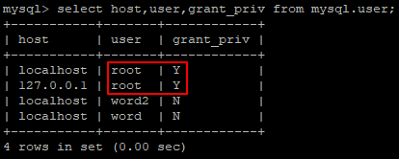 [현황] - "root" 계정 외 일반사용자가 "GRANT OPTION" 권한을 보유하고 있지 않은 상태입니다.
 | D-22 | 데이터베이스의 자원 제한 기능을 TRUE로 설정 | 하 | N/A | MySQL은 해당 사항 없음
패치 관리 | D-10 | 데이터베이스에 대해 최신 보안패치와 밴더 권고사항을 모두 적용 | 상 | 취약 | [현황] - EOS 된 CentOS 6.9, MySQL 5.1.73 버전을 사용 중이며, OS의 repository 지원이 종료되어 MySQL에 대한 패치를 진행할 수 없는 상태입니다. CentOS 공식 블로그: https://www.centosblog.com/centos-eol-dates/ MySQL 공식 블로그: https://www.mysql.com/support/eol-notice.html [대응방안] 주요정보통신기반시설 가이드를 참고하시어 MySQL에 대한 최신 패치를 지원하는 새로운 버전의 OS를 신규 구축하시기 바랍니다.
 | D-11 | 데이터베이스의 접근, 변경, 삭제 등의 감사기록이 기관의 감사기록 정책에 적합하도록 설정 | 상 | N/A | MySQL은 해당 사항 없음
 | D-23 | 보안에 취약하지 않은 버전의 데이터베이스를 사용 | 중 | 취약 | [현황] - EOS 된 CentOS 6.9, MySQL 5.1.73 버전을 사용 중이며, OS의 repository 지원이 종료되어 MySQL에 대한 패치를 진행할 수 없는 상태입니다. CentOS 공식 블로그: https://www.centosblog.com/centos-eol-dates/ MySQL 공식 블로그: https://www.mysql.com/support/eol-notice.html [대응방안] 주요정보통신기반시설 가이드를 참고하시어 MySQL에 대한 최신 패치를 지원하는 새로운 버전의 OS를 신규 구축하시기 바랍니다.
로그 관리 | D-24 | Audit Table은 데이터베이스 관리자 계정에 접근하도록 제한 | 상 | N/A | MySQL은 해당 사항 없음

